Info
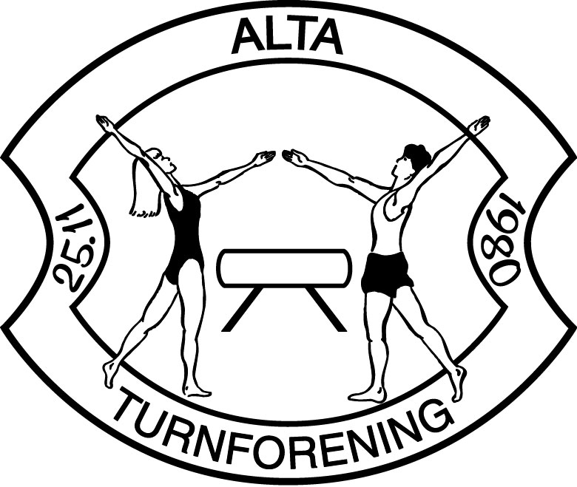
Veiledning til påmeldingsskjema
Nordlyspokalen 23 November
Dette påmeldingsskjema består av seks (6) faneark inkludert dette info-arket

Påmeldingsfrist er 13. okt. 2024, betalingsfrist 16.10.2024
Forsinket påmelding medfører bot på 1000,- kr

